正式環境硬體需求
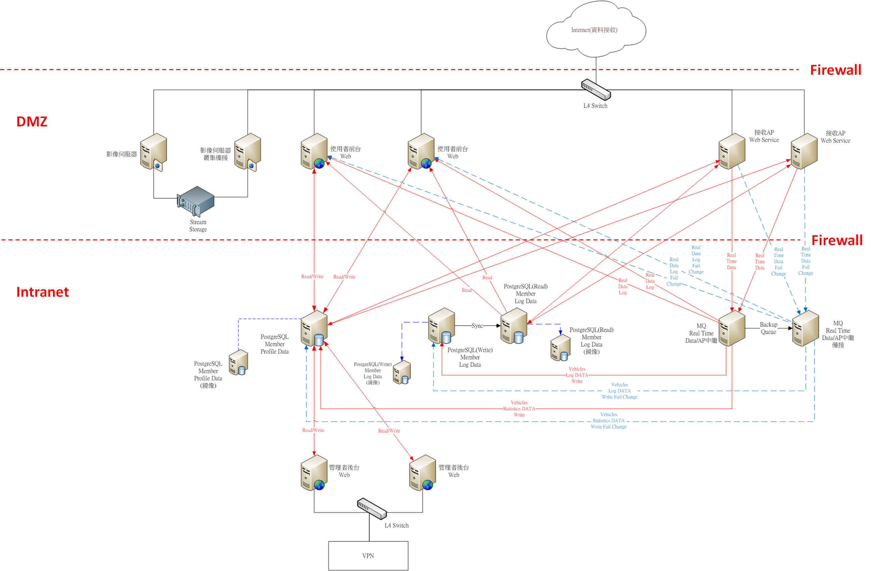
外部固定IP數量：3
SSL 憑證：TWCA SSL 256bit (4個網域數)
transiot.com
www.karidi.com
ap.kardi.com
stream.kardi.com

系統主機硬體角色 | 角色用途說明 | 基本規格 | 預定運作軟體項目 | 數量
使用者前台Web | 提供會員用戶使用者Kardi系統服務操作WEB介面 | 8Core 32GB RAM | OS：Linux | 2
 |  | 150GB HDD | Web AP：Tomcat 8
 |  |  | 64-bit
 |  |  | JDK 8 x64
管理者後台Web | 提供後台(服務台)管理者Kardi系統管理操作WEB介面 | 8Core 32GB RAM | OS：Linux | 2
 |  | 150GB HDD | Web AP：Tomcat 8
 |  |  | 64-bit
 |  |  | JDK 8 x64
接收AP(web service) | 車機(OBDII、DVR)資料接收處理主機 | 8Core 32GB RAM | OS：Linux | 2
 |  | 150GB HDD | JDK 8 x64
MQ中繼AP | 車機(OBDII、DVR)資料中繼暫存運算處理主機 | 8Core 32GB RAM | OS：Linux | 2
 |  | 150GB HDD | JDK 8 x64
Member Profile Data DB(Read/Write) | 會員用戶使用者及後台管理資訊資料庫 | 8Core 32GB RAM | OS：Linux | 1
 |  | 150G HDD | Web AP：Tomcat 8
 |  |  | 64-bit
 |  |  | JDK 8 x64
 |  |  | PostgreSQL 9.2.8 on x86_64
Member Profile Data DB(Read/Write)(mirror) | 會員用戶使用者及後台管理資訊資料庫(鏡像) | 8Core 32GB RAM | OS：Linux | 1
 |  | 150G HDD | Web AP：Tomcat 8
 |  |  | 64-bit
 |  |  | JDK 8 x64
 |  |  | PostgreSQL 9.2.8 on x86_64
Member Log Data DB(Write) | 會員用戶使用者車機(OBDII 大量資料)資料庫，主存入資料庫(讀寫分離) | 8Core 32GB RAM | OS：Linux | 1
 |  | 2TB HDD | Web AP：Tomcat 8
 |  |  | 64-bit
 |  |  | JDK 8 x64
 |  |  | PostgreSQL 9.2.8 on x86_64
Member Log Data DB(Write)(mirror) | 會員用戶使用者車機(OBDII 大量資料)資料庫，主存入資料庫(讀寫分離)(鏡像) | 8Core 32GB RAM | OS：Linux | 1
 |  | 2TB HDD | Web AP：Tomcat 8
 |  |  | 64-bit
 |  |  | JDK 8 x64
 |  |  | PostgreSQL 9.2.8 on x86_64
Member Log Data DB(Read) | 會員用戶使用者車機(OBDII 大量資料)資料庫，主讀取資料庫(讀寫分離) | 8Core 32GB RAM | OS：Linux | 1
 |  | 2TB HDD | Web AP：Tomcat 8
 |  |  | 64-bit
 |  |  | JDK 8 x64
 |  |  | PostgreSQL 9.2.8 on x86_64
Member Log Data DB(Read)(mirror) | 會員用戶使用者車機(OBDII 大量資料)資料庫，主讀取資料庫(讀寫分離)(鏡像) | 8Core 32GB RAM | OS：Linux | 1
 |  | 2TB HDD | Web AP：Tomcat 8
 |  |  | 64-bit
 |  |  | JDK 8 x64
 |  |  | PostgreSQL 9.2.8 on x86_64
Streaming Server | 會員用戶使用者影像檔案儲存管理主機 | 8Core 32GB RAM | OS：Linux | 2
 |  | 150GB HDD | Web AP：Tomcat 8
 |  |  | 64-bit
 |  |  | JDK 8 x64
 |  |  | PostgreSQL 9.2.8 on x86_64
 |  |  | My SQL (5.0 up)
Storage(For Streaming Server) | 會員用戶使用者影像檔案儲存空間主機 | 40 TB |  | 1
Live Streaming Server | 即時影像串流 |  | (群豐處理)
硬體總數 |  |  |  | 17

測試環境硬體需求
外部固定IP數量：3

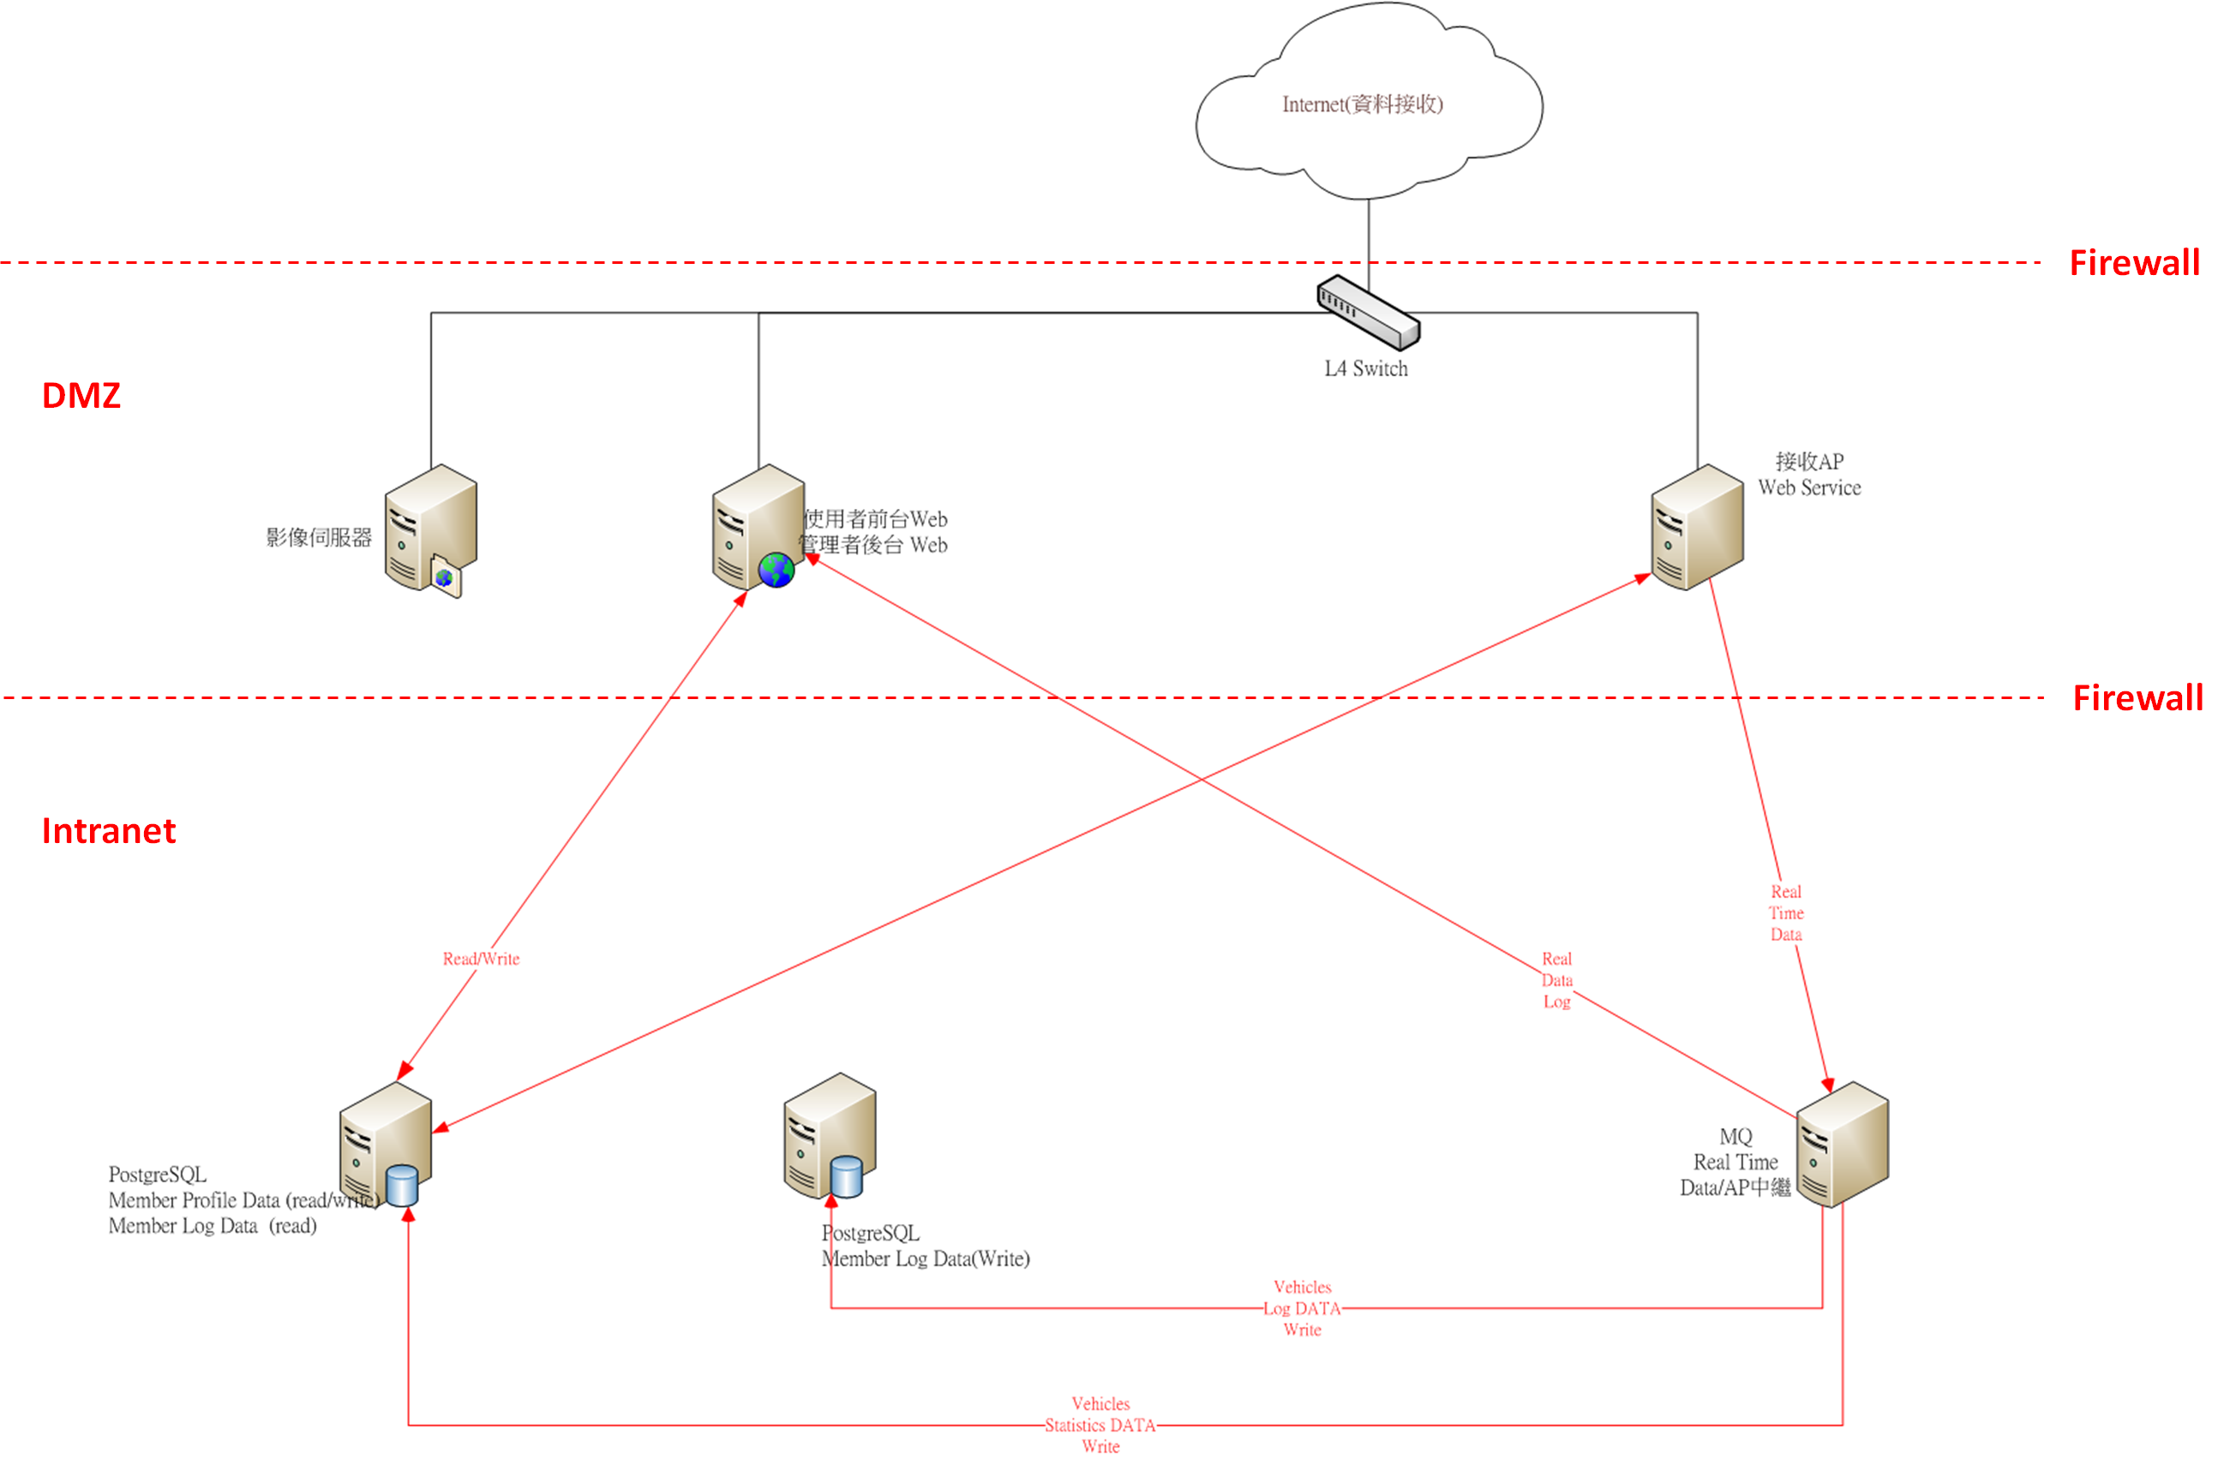
系統主機硬體角色 | 角色用途說明 | 基本規格 | 預定運作軟體項目 | 數量 | Port
使用者前台Web | 提供會員用戶使用者Kardi系統服務操作WEB介面 | 4Core 32GB RAM 150GB HDD | OS：Linux Web AP：Tomcat 8 64-bit JDK 8 x64 | 1 | 80 (前後web)

管理者後台Web | 提供後台(服務台)管理者Kardi系統管理操作WEB介面

接收AP | 車機(OBDII、DVR)資料接收處理主機 | 4Core 32GB RAM | OS：Linux | 1 | 80(手機) 6022(車機)
 |  | 150GB HDD | JDK 8 x64
MQ中繼AP | 車機(OBDII、DVR)資料中繼暫存運算處理主機 | 4Core 32GB RAM | OS：Linux | 1
 |  | 150GB HDD | JDK 8 x64
Member Profile Data DB(Write) | 會員用戶使用者及後台管理資訊資料庫，主存入資料庫(讀寫分離) | 4Core 32GB RAM 800G HDD | OS：Linux Web AP：Tomcat 8 64-bit JDK 8 x64 PostgreSQL 9.2.8 on x86_64 | 1

Member Profile Data DB(Read) | 會員用戶使用者及後台管理資訊資料庫，主讀取資料庫(讀寫分離)

Member Log Data DB(Read) | 會員用戶使用者車機(OBDII 大量資料)資料庫，主存入資料庫(讀寫分離)

Member Log Data DB(Write) | 會員用戶使用者車機(OBDII 大量資料)資料庫，主存入資料庫(讀寫分離) | 4Core 32GB RAM | OS：Linux | 1
 |  | 500GB HDD | Web AP：Tomcat 8
 |  |  | 64-bit
 |  |  | JDK 8 x64
 |  |  | PostgreSQL 9.2.8 on x86_64
Streaming Server | 會員用戶使用者影像檔案儲存管理主機 | 4Core 32GB RAM | OS：Linux | 1 | 7000 (影像in) 80 (影像out)
 |  | 1 TB HDD | Web AP：Tomcat 8
 |  |  | 64-bit
 |  |  | JDK 8 x64
 |  |  | PostgreSQL 9.2.8 on x86_64
 |  |  | My SQL (5.0 up)
Storage(For Streaming Server) | 會員用戶使用者影像檔案儲存空間主機 | 1 TB |  | 1
Live Streaming Server | 即時影像串流 |  | (群豐處理)
硬體總數 |  |  |  | 6

